工作表1
台中市北屯區景南巷1-1號 |  |  |  |  |  |  | TEL：+886-4-2435-0381
No. 1-1, Jingnan Ln., Beitun Dist., Taichung City 406, Taiwan (R.O.C.) |  |  |  |  |  |  | FAX：+886-4-2327-5352
驗 機 單
驗機單號 ： | CH1150401005 |  | 報價日期： | 2026-04-01 |  | 幣 別： | TWD
客戶全名 ： | 信邦電子股份有限公司 |  |  |  |  | 有效日期：
電 話： |  |  |  |  |  | 傳 真 ：
聯 絡 人 ： |  |  |  |  |  | 統一編號：
聯絡地址 ： |  |  |  |  |  | E-MAIL :
序 | 品號 | 品名 / 規格 |  |  | 數量 | 單位 | 單 價 | 小計
1 | AP-15WB | AP-15WB電動油壓升降台車(雙叉式) |  |  | 1 | 台 |  | 0
 |  | 載重： 150KG
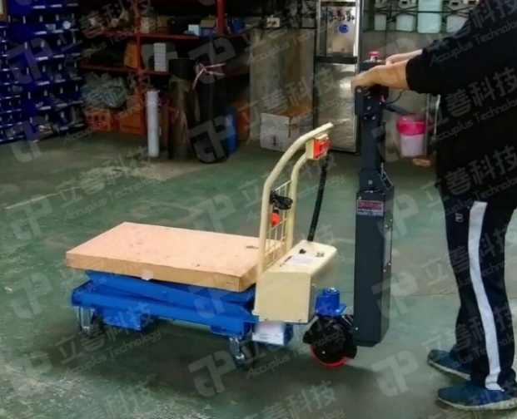
 |  | 面板尺寸：815x500mm
 |  | ※最高高度：1445mm(含滾筒高)
 |  | ※最低高度：451mm (含滾筒高)
 |  | 粉體塗裝
 |  | 顏色：標準Accuplus藍(機身)+白(把手)
 |  | 採用日本阪上油封
 |  | 附安全過載保護裝置
 |  | 附安全防爆閥裝置
 |  | 附節流閥可控制降速
 |  | ※加裝專用無動力滾筒輸送帶(高度約75mm) |  |  |  |  | (圖為加裝助走示意圖僅供參考)
 |  | ※附短邊插銷式止擋x2
 |  | ※滾筒包膠
 |  | ※加助走裝置(輔助電動人跟著走)

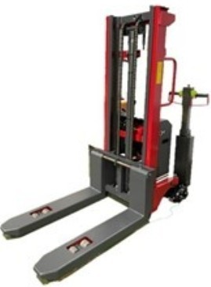
2 | LSV-1016 | LSV-1016半電動升降堆高機 |  |  | 1 | 台 |  | 0
 | (半電動) | 荷重：100KG
 |  | 最高高度：1600mm
 |  | 牙叉長度：800mm(從腳輪前端算起)
 |  | 牙叉寬度：750mm
 |  | 機高：1900mm
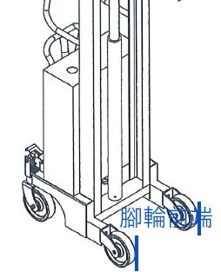
 |  | 機寬：770mm
 |  | 電 池：12V 120AH
 |  | 充電器 : 12V-10A
 |  | 附活動煞車輪
 |  | 操作容易，節省能源。
 |  | 車台採粉體烤漆，經久不生銹
 |  | 昇降導柱以鋼板成形,堅固耐用
 |  | ※加裝內鉗式滾筒 |  |  |  | 圖為標準加助走機型僅供參考
 |  | ※加裝助走裝置

3 | LSVC-1015 | LSVC-1015半電動升降堆高機 |  |  | 1 | 台 |  | 0
 | (半電動) | 最低高度荷重：1000KG
 |  | 最高高度荷重：500KG
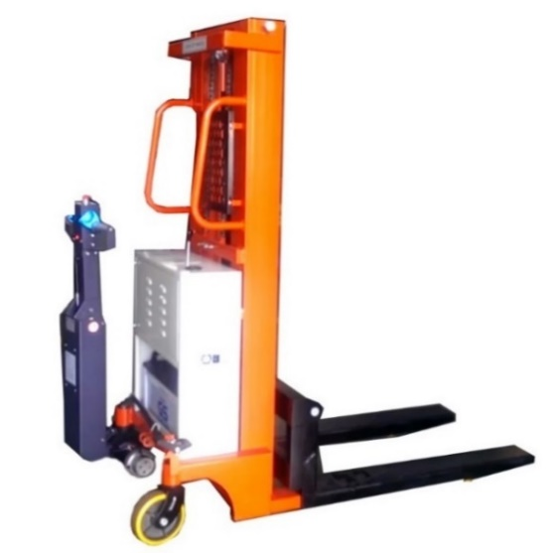
 |  | 最高高度：1500mm
 |  | 牙叉長度：900mm
 |  | 牙叉寬度：800mm
 |  | 機高：1900mm
 |  | 機寬：770mm
 |  | 電 池：12V 120AH
 |  | 充電器 : 12V-10A
 |  | 附活動煞車輪
 |  | 操作容易，節省能源。
 |  | 車台採粉體烤漆，經久不生銹
 |  | 昇降導柱以鋼板成形,堅固耐用
 |  | ※牙叉加橡膠墊 |  |  |  | 圖為標準加助走機型僅供參考
 |  | ※加裝助走裝置

 | N/A | 一次性運費 |  |  | 1 | 趟 |  | 0

營業稅
應收總金額
備註: | 1.以上皆免費保固一年(非人為損壞及耗材)
 | 2.確定訂單內容後請簽章並回傳 |  |  |  |  |  | 訂購請簽章回傳
 | 3.以上交易價格含營業稅
 | 4.付款方式：請匯款至
 | 戶 名： | 立善科技有限公司
 | 銀 行： | 「華南銀行 台中港路分行」
 | 銀行代碼： | 008
 | 帳 號： | 424-10-004051-9

製表人：黃中宥

